상품제안서
수첩형메모잇-기본대형 풀칼라(주문제작형) | 상품코드: S26026

 |  |  |  |  |  |  | 02-713-8555 | www.synergygift.co.kr
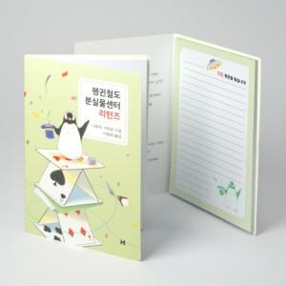

【상세/제작정보】

【인쇄/포장옵션】 | 풀칼라 / OPP(비닐)

【공급단가】 | 수량 | 1,000~ | 2,000~ | 3,000~ | 5,000~ | 10,000~
*VAT별도 | 20매 | 810원 | 710원 | 680원 | 660원 | 640원
 | 30매 | 920원 | 780원 | 750원 | 720원 | 700원
 | 50매 | 1,150원 | 1,040원 | 1,000원 | 960원 | 930원
 | 100매 | 1,890원 | 1,750원 | 1,680원 | 1,620원 | 1,570원

【상품 URL】 | https://www.synergygift.co.kr:443/src/goods_detail.php?gdno=26026

